微生信示例092

hsa04064 | log2fc | 其中第一列的内容在KEGG官网查询 | 微生信，您身边的数据分析，可视化专家
3553 | -4.409268726 |  | https://www.bioinformatics.com.cn/plot_basic_kegg_pathway_map_by_pathview_092
4067 | -3.644698478
7189 | -4.093467216 |  | 输出示例图
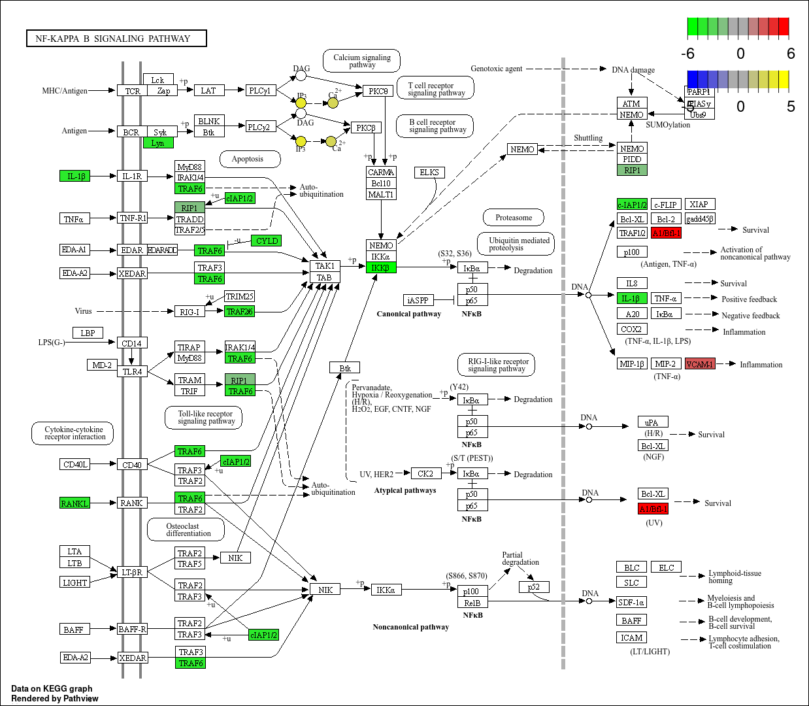
8737 | -2.072146971
329 | -3.917641795
1540 | -4.528640077
8600 | -4.241962182
3551 | -5.828763579
597 | 5.182839261
7412 | 2.488494443
C01245 | 3.597221268
C00076 | 2.896742658
D08877 | 4.367161356
D11209 | 2.597164048
D12648 | 4.904758641

 |  |  | 注意：

 |  |  | 使用问题，或数据分析合作意向
 |  |  | 请微信扫码联系我们

